Ilustración 1
 | MINISTERIO DE HACIENDA Y ECONOMÍA
 | DIRECCIÓN GENERAL DE PRESUPUESTO
 | DIRECCIÓN DE ESTUDIOS ECONÓMICOS Y SEGUIMIENTO FINANCIERO

Ilustración 1. Figuras Impositivas con Mayor Recaudación
Valores en millones de RD$

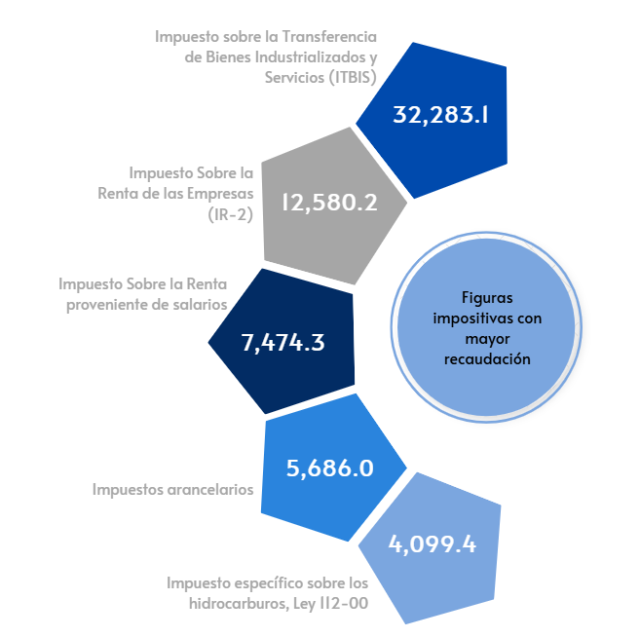

 | Nota: *Cifras Preliminares.
 | 1.Fecha de imputación al 30/09/2025 // Fecha de registro al 07/10/2025.
 | Fuente: Sistema de Información de la Gestión Financiera (SIGEF).

Ilustración 4
 | MINISTERIO DE HACIENDA Y ECONOMÍA
 | DIRECCIÓN GENERAL DE PRESUPUESTO
 | DIRECCIÓN DE ESTUDIOS ECONÓMICOS Y SEGUIMIENTO FINANCIERO

Ilustración 4. Top 3 Instituciones con Mayor Ejecución de Gastos - Septiembre 2025
Valores en millones de RD$

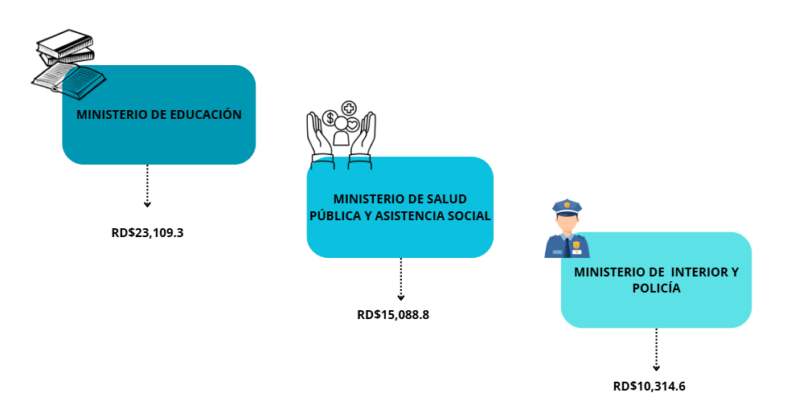

Notas: *Cifras preliminares.
1.Fecha de imputación al 30/09/2025 // Fecha de registro al 07/10/2025
Fuente: Sistema de Información de la Gestión Financiera (SIGEF).

Mapa
MINISTERIO DE HACIENDA Y ECONOMÍA
DIRECCIÓN GENERAL DE PRESUPUESTO
DIRECCIÓN DE ESTUDIOS ECONÓMICOS Y SEGUIMIENTO FINANCIERO

 |  |  |  | Mapa 1. Inversión Pública Septiembre 2025
 |  |  |  | Valores en millones de RD$

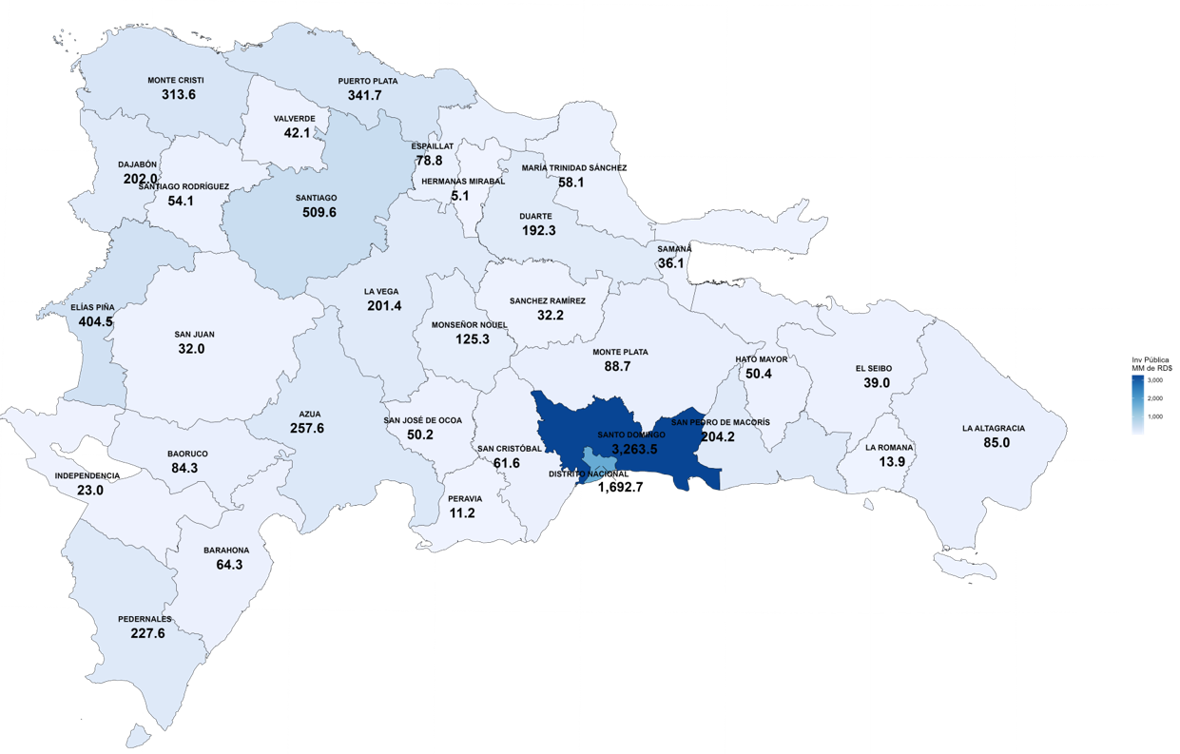

 | DISTRITO NACIONAL | 1,692.7
 | SANTIAGO | 509.6
 | ELIAS PINA | 404.5
 | PUERTO PLATA | 341.7
 | MONTE CRISTI | 313.6
 | AZUA | 257.6
 | PEDERNALES | 227.6
 | SAN PEDRO DE MACORIS | 204.2
 | DAJABON | 202.0
 | LA VEGA | 201.4
 | DUARTE | 192.3
 | MONSENOR NOUEL | 125.3
 | MONTE PLATA | 88.7
 | LA ALTAGRACIA | 85.0
 | BAHORUCO | 84.3
 | ESPAILLAT | 78.8
 | BARAHONA | 64.3
 | SAN CRISTOBAL | 61.6
 | MARIA TRINIDAD SANCHEZ | 58.1
 | SANTIAGO RODRIGUEZ | 54.1
 | HATO MAYOR | 50.4
 | SAN JOSE DE OCOA | 50.2
 | VALVERDE | 42.1
 | EL SEIBO | 39.0
 | SAMANA | 36.1
 | SANCHEZ RAMIREZ | 32.2
 | SAN JUAN | 32.0
 | INDEPENDENCIA | 23.0
 | LA ROMANA | 13.9
 | PERAVIA | 11.2
 | HERMANAS MIRABAL | 5.1
 | Nota: Se excluye la inversión pública multiprovincial

 |  |  | Nota: *Cifras Preliminares.
 |  |  | 1.Fecha de imputación al 30/09/2025 // Fecha de registro al 07/10/2025.
 |  |  | Fuente: Sistema de Información de la Gestión Financiera (SIGEF).

